信用交易
融资融券市场交易数据统计(2023-11-29)

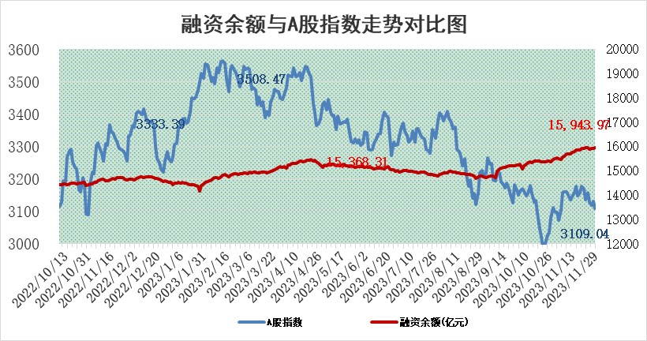
标的证券 | 融资融券余额（亿元） | 融资余额（亿元） | 融券余额（亿元） | 融资买入额（亿元） | 融资融券规模变化（亿元） | 融资余额增幅(‰) | 融券余额增幅(%)
统计数据 | 16,745.74 | 15,943.97 | 792.63 | 597.38 | 18.47 | 1.23 | -0.18

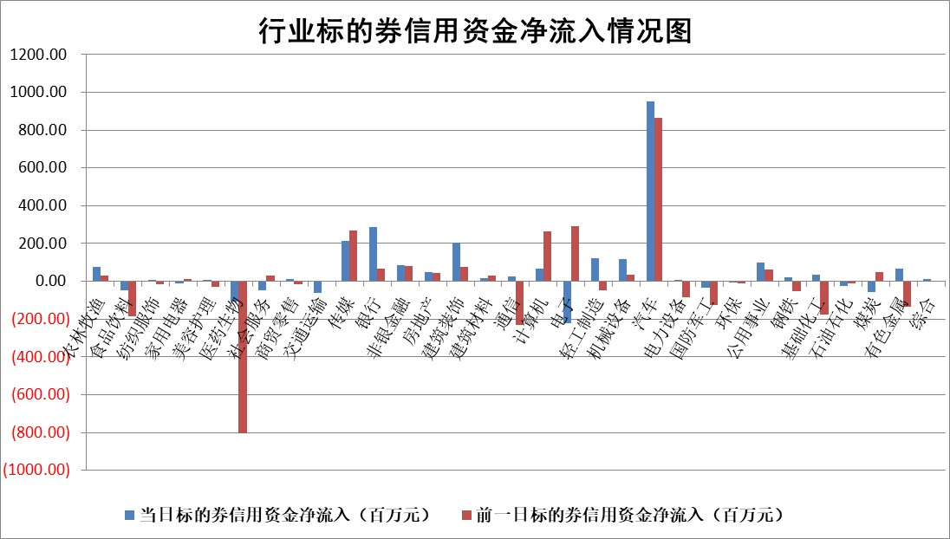

 |  |  |  |  |  |  |  | 2

标的基金代码 | 标的基金简称 | 融资余额/市值(%) | 融资余额增幅(%) | 融资买入额/成交金额(%) | （融资余额净增额-融券余额净增额）/市值(‱) | 融券余额降幅(%) | ABS[（融资余额净增额-融券余额净增额）/市值净增额-1](%)
159902 | 华夏中小板ETF | 0.00 | 0.00 | 0.00 | 0.00 | 0.00 | 100.00
159915 | 易方达创业板ETF | 3.48 | 1.56 | 33057.48 | 4.11 | -23.25 | 103.34
159919 | 嘉实沪深300ETF | 3.32 | -2.06 | 4.59 | -6.48 | 12.50 | 92.17
159920 | 华夏恒生ETF | 67.77 | 0.37 | 37.77 | 24.67 | 2.81 | 108.52
159922 | 嘉实中证500ETF | 1.11 | -0.81 | 23.38 | 0.27 | 0.50 | 100.50
159925 | 南方沪深300ETF | 0.17 | 0.68 | 0.20 | 0.12 | 0.00 | 100.16
159928 | 消费ETF | 1.04 | -1.56 | 1.98 | -1.62 | 0.74 | 92.80
159934 | 易方达黄金ETF | 237.22 | 0.05 | 21.91 | 11.44 | 0.00 | 84.24
159939 | 全指信息技术ETF | 0.82 | 1.45 | 24.13 | 1.18 | 0.00 | 100.00
159940 | 全指金融地产ETF | 0.11 | -0.89 | 0.01 | -0.10 | 0.00 | 99.93
159995 | 半导体芯片ETF | 2.68 | -1.19 | 135.72 | -3.07 | 0.86 | 100.00
159997 | 天弘中证电子ETF | 1.81 | -7.34 | 2.98 | -14.27 | 0.11 | 32.01
159998 | 天弘中证计算机主题ETF | 0.58 | -1.92 | 0.04 | -0.77 | 1.10 | 99.31
510050 | 华夏上证50ETF | 8.52 | 0.69 | 208.11 | 5.54 | -7.43 | 97.72
510180 | 华安上证180ETF | 0.53 | 2.10 | 8.27 | 1.07 | -15.95 | 101.74
510880 | 华泰柏瑞红利ETF | 0.37 | -0.56 | 0.50 | -0.20 | 0.43 | 99.39
510900 | 易方达恒生H股ETF | 81.76 | -0.10 | 8.27 | -8.10 | 0.00 | 91.31
511010 | 5年期国债ETF | 14.72 | -1.14 | 0.19 | -16.95 | 0.00 | 366.14
511380 | 可转债及可交换债券ETF | 5.85 | 6.38 | 28.00 | 35.05 | 0.00 | 206.40
512000 | 全指证券ETF | 8.15 | 0.98 | 26.02 | 8.50 | 1.62 | 114.62
512010 | 沪深300医药卫生ETF | 5.02 | 0.30 | 120.04 | 3.29 | 7.14 | 107.73
512070 | 沪深300非银ETF | 2.43 | 2.45 | 330.25 | 5.36 | -9.29 | 102.91
512400 | 南方中证申万有色金属ETF | 2.71 | -3.44 | 0.19 | -9.78 | -1.45 | 14.47
512580 | 广发中证环保产业ETF | 1.66 | -2.04 | 0.30 | -3.35 | 1.55 | 97.48
512660 | 国泰中证军工ETF | 3.21 | -1.10 | 6.67 | -3.03 | 2.49 | 92.71
512800 | 华宝中证银行ETF | 14.64 | -0.66 | 2.12 | -8.94 | 4.21 | 93.97
512980 | 广发中证传媒ETF | 0.95 | -0.87 | 112.01 | -1.01 | -1.03 | 99.10
515030 | 华夏中证新能源汽车ETF | 2.51 | 0.02 | 29.87 | 0.55 | 1.77 | 100.42
515050 | 华夏中证5G通信主题ETF | 1.30 | 0.47 | 7.23 | 0.82 | 5.06 | 104.79
515070 | 华夏中证人工智能ETF | 2.89 | 2.07 | 4.64 | 5.92 | 0.62 | 109.49
标的股票比较指标 |  | 融资余额/流通A股市值(%) | 融资余额增幅(%) | 融资买入额/成交金额(%) | （融资余额净增额-融券余额净增额）/流通A股市值(‱) | 融券余额降幅(%) | ABS[（融资余额净增额-融券余额净增额）/流通A股市值净增额-1](%)
前十名标的个股 |  | 阳光城 | 维峰电子 | 南玻A | 永贵电器 | 好利科技 | 臻镭科技
 |  | 搜于特 | 永贵电器 | 广汽集团 | 恒帅股份 | 兆龙互连 | 铖昌科技
 |  | 紫鑫药业 | 泰祥股份 | 中远海发 | 亿田智能 | 深水规院 | 安科生物
 |  | 嘉凯城 | 恒帅股份 | 城投控股 | 金新农 | 波导股份 | 奕东电子
 |  | 宋都股份 | 科威尔 | 华钰矿业 | 兴民智通 | 好当家 | 金新农
 |  | 美好置业 | 磁谷科技 | 国科微 | 贵航股份 | 有方科技 | 中际旭创
 |  | 中天金融 | 思特威 | 包钢股份 | 维峰电子 | 赣粤高速 | 瑞晟智能
 |  | 庞大集团 | 广汽集团 | 杭州柯林 | 吉视传媒 | 复洁环保 | 祥明智能
 |  | 泽达易盛 | 八方股份 | 塔牌集团 | 粤万年青 | 五洲交通 | 南凌科技
 |  | 蓝光发展 | 贵航股份 | 中洲控股 | 益客食品 | 德龙汇能 | 中国银河
后十名标的个股 |  | 步步高 | 中辰股份 | 步步高 | 全柴动力 | 中洲控股 | 华钰矿业
 |  | 鸿达兴业 | 峰岹科技 | 鸿达兴业 | 东箭科技 | 赛科希德 | 国网信通
 |  | 天沃科技 | 兴瑞科技 | 天沃科技 | 中辰股份 | 高澜股份 | 汇成股份
 |  | 金圆股份 | 神马电力 | 金圆股份 | 凯格精机 | 中远海科 | 通业科技
 |  | 哈工智能 | 智立方 | 哈工智能 | 药易购 | 维海德 | 思科瑞
 |  | 正邦科技 | 长城电工 | 正邦科技 | 金迪克 | 集友股份 | 联合光电
 |  | 华铁股份 | 全柴动力 | 华铁股份 | 长城电工 | 正帆科技 | 浙文互联 | ;
 |  | 中国中期 | 麦澜德 | 中国中期 | 致远新能 | 嘉必优 | 万控智造
 |  | 慧辰股份 | 人福医药 | 慧辰股份 | 智立方 | 远东股份 | 长城电工
 |  | 新华联 | 奥来德 | 新华联 | 麦澜德 | 中集车辆 | 海光信息
说明：1.以上普通交易数据和信用交易数据皆以交易日收盘后数据为基准；2.上述标的证券总数据只计算标的证券市场总数据，不包括从标的证券中调出去标的证券数据，所以与交易所公布的总值略有不同； 3.上述行业采用申万一级行业分类；4.以上标的基金和标的个股中比较的6个指标值中：前5个（从左至右）为正向指标，值越大排名越靠前；第6个为逆向指标，值越小，排名越靠前；5.第6个指标中ABS[]表示求绝对值，其主要用于考量信用资金相对净流入对股价相对净变化的贡献程度；6.数据来源：wind，交易所。

 | 证券代码 | 新增融资余额 | 融资买入额 | 融资买入增幅前10
远大智能 | 002689 | 28175353 | 42268582 | 199%
亚太股份 | 002284 | 21555247 | 34242865 | 82%
赛诺医疗 | 688108 | 72122899 | 101076547 | 78%
湖南发展 | 000722 | 66023557 | 137112987 | 75%
柘中股份 | 002346 | 14584119 | 36845980 | 58%
国城矿业 | 000688 | 24683149 | 48240585 | 54%
兆新股份 | 002256 | 1985058 | 4066269 | 52%
凯美特气 | 002549 | 33806472 | 61340055 | 52%
华昌达 | 300278 | 13474542 | 19303225 | 48%
新华联 | 000620 | 27311937 | 39201759 | 43%

 | 证券代码 | 新增融资余额 | 融资买入额 | 融资买入增幅前10
兔宝宝 | 002043 | 73310337 | 89923983 | 334%
捷昌驱动 | 603583 | 26026415 | 31686727 | 262%
湘财股份 | 600095 | 94196837 | 132280449 | 252%
中谷物流 | 603565 | 49103883 | 60098371 | 234%
中青宝 | 300052 | 24215352 | 31377809 | 98%
顾家家居 | 603816 | 138518545 | 188424210 | 78%
喜临门 | 603008 | 31503289 | 48351944 | 77%
财信发展 | 000838 | 10831830 | 17666790 | 74%
苏州银行 | 002966 | 10578096 | 19143736 | 72%
金诚信 | 603979 | 23858538 | 36098133 | 60%

